关系图
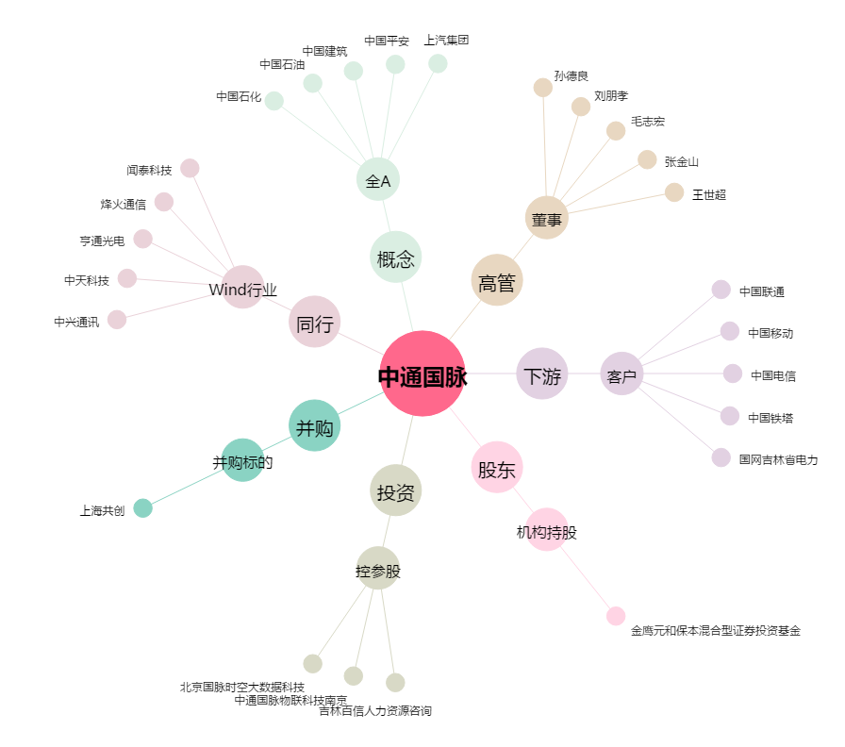
中通国脉[603559.SH] - 关系概览图

